상품제안서
오프라 8K 대형 골프 자동 암막 장우산(UPF50+) | 상품코드: S47732

 |  |  |  |  |  |  | 02-713-8555 | www.synergygift.co.kr
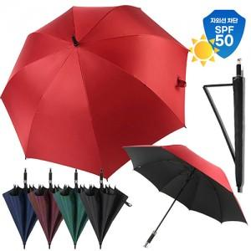

【상세/제작정보】

【인쇄/포장옵션】 | 실크, 원단1도 / OPP(비닐)

【공급단가】 | 수량 | 50~ | 100~ | 300~ | 1,000~ | 3,000~
*VAT별도 | 단가 | 7,800원 | 7,620원 | 7,260원 | 6,900원 | 6,660원

【상품 URL】 | https://www.synergygift.co.kr:443/src/goods_detail.php?gdno=47732

